Sheet1
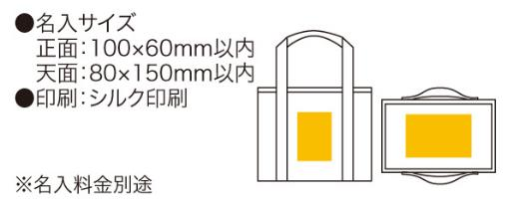
提 案 書

ソロア 保冷温バッグ |  | 参考上代 | ¥350 | 販売価格
 |  | （税別） |  | （税別）
【JAN】 | 4562121883604
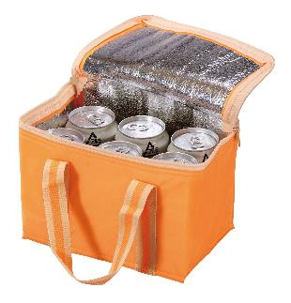 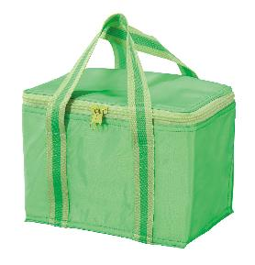 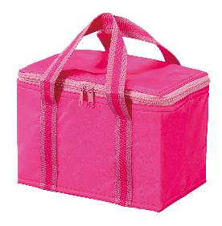 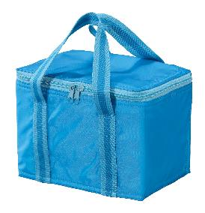 |  |  | 【商品番号】 6189-65 【本体サイズ】 220×140×160mm・50ｇ 【パッケージサイズ】 260×180×35mm・55ｇ 【個装形態】 ポリ袋入 【色・柄】 ブルー・グリーン・オレンジ・ピンク（色指定可） 【材質】 ポリエステル・アルミ蒸着フィルム 【入数】 160 【商品説明】 350mlサイズ缶が６本入る保冷温性に優れたバッグ 【生産国】 中国

